상품제안서
라미 스튜디오 수성펜367 | 상품코드: F17933

 |  |  |  |  |  |  | 02-412-0044 | www.easy1.co.kr
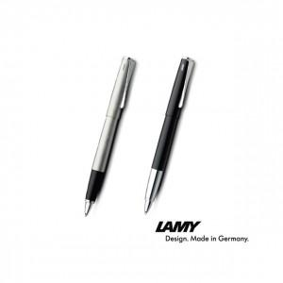

【상세/제작정보】

【인쇄/포장옵션】 | 레이저 / 포장지포장

【공급단가】 | 수량 | 50~ | 100~ | 500~ | 1,000~ | 3,000~
*VAT별도 | 단가 | 84,640원 | 81,510원 | 78,370원 | 75,240원 | 73,350원

【상품 URL】 | http://www.easy1.co.kr/src/goods_detail.php?gdno=17933

